WebApp
WebAppに関して
・Azure上にAppServiceのリソースをデプロイすることでWebAppが使用可能となる
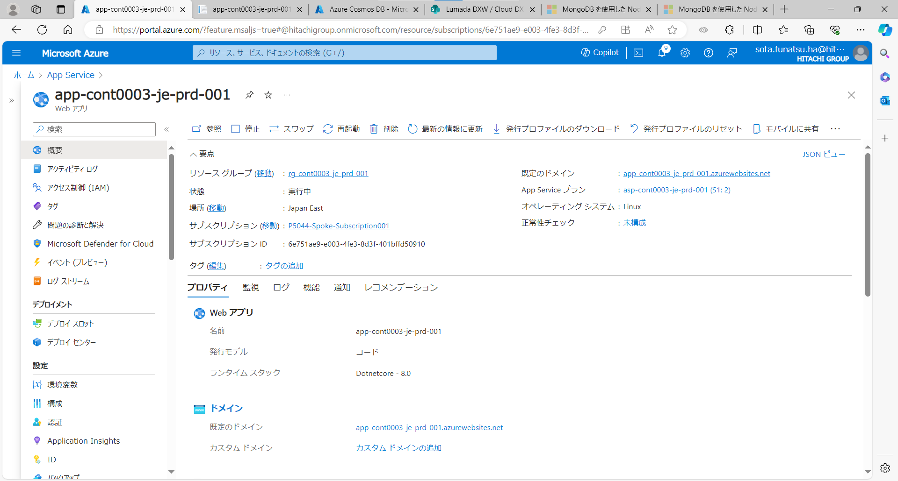

画面上ではVMのリソース画面と大差ないが、これでもWebアプリを起動できる

・WebAppにWebアプリケーションをデプロイする手順は以下の通り
：Azure DevOps
：GitHub
：visualstudio
：visualstudiocode
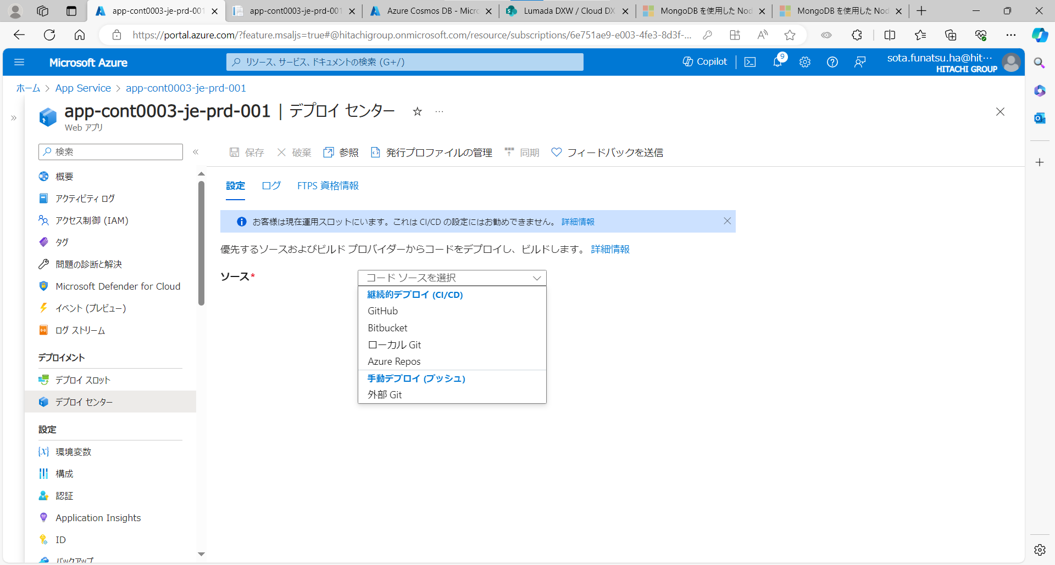

GitHub、AzureDevopsはAzurePortalからデプロイ可能
それぞれGUI上でリポジトリを選択することで可能となる
Configure continuous deployment - Azure App Service | Microsoft Learn

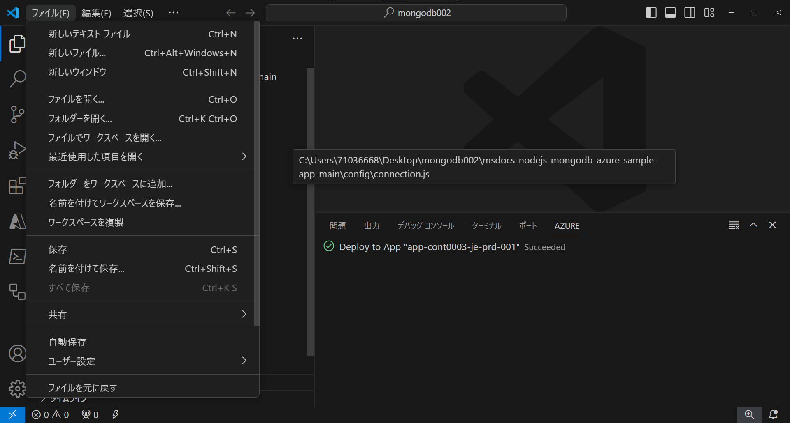
■VSCでデプロイするケース | ・Azure接続方法及び必要な拡張機能に関しては下記リンクを参照してください。
 | VSCode の Azure Tools 拡張機能を一通り試してみた #Azure - Qiita
 | クイック スタート - Azure API Management インスタンスを作成する - VS Code | Microsoft Learn

Azureに接続していること、ソースフォルダが作成されていることが条件
Azureに接続後ペインに三角形のアイコンが増える
Visual Studio Code を使用して Azure Functions を開発する | Microsoft Learn
その後ソースコードが存在するフォルダを開く

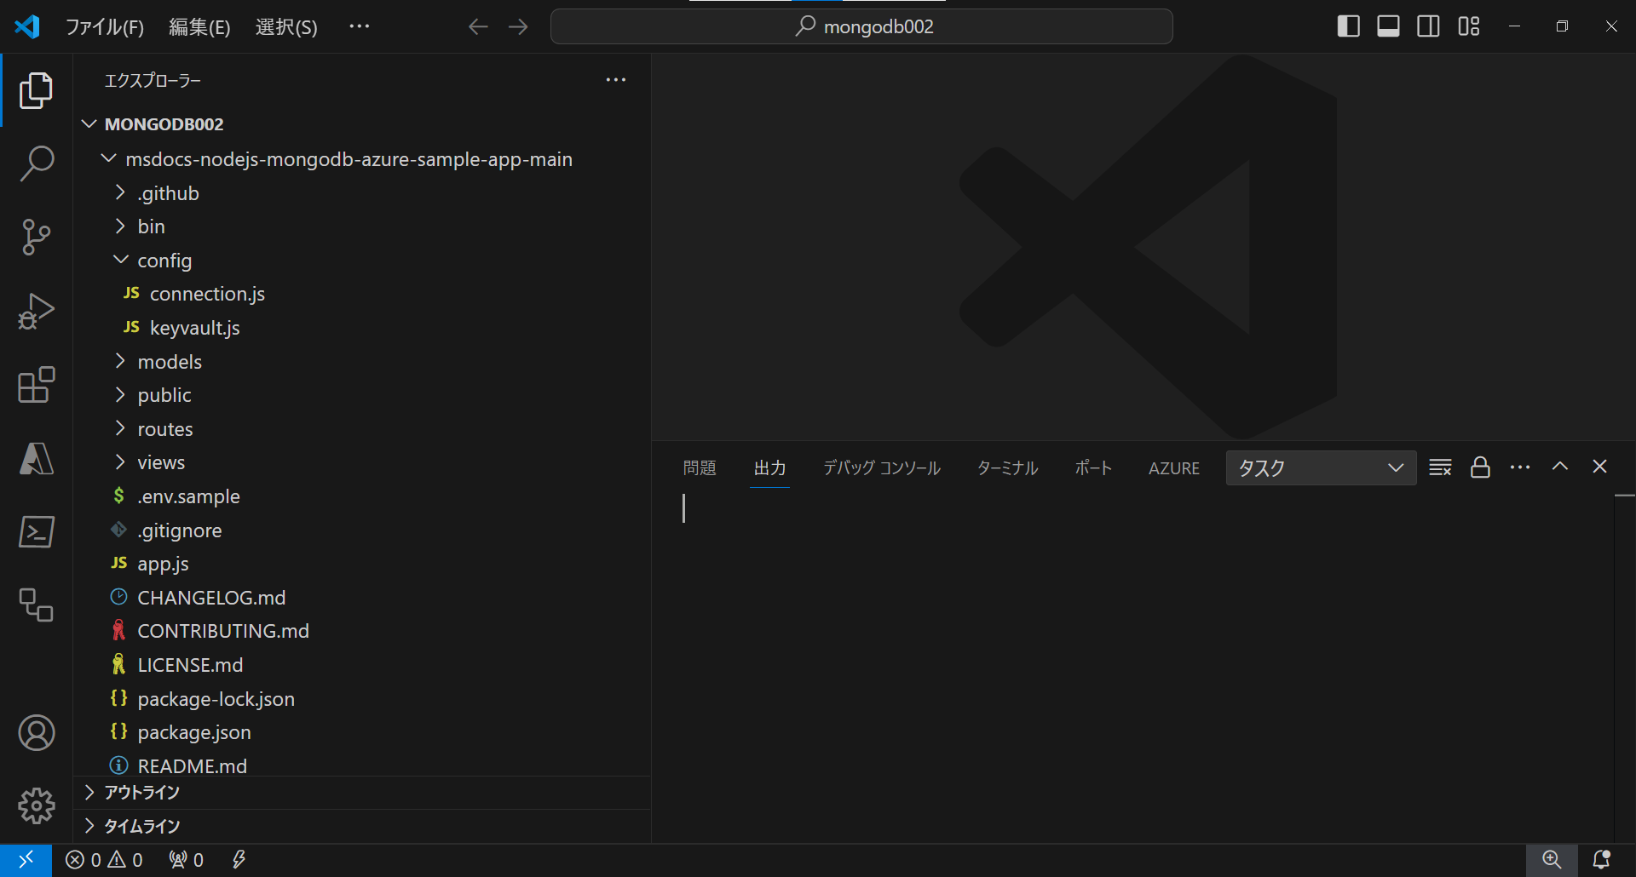

フォルダを展開したイメージ図

追加したAzureアイコンからWebAppを選択
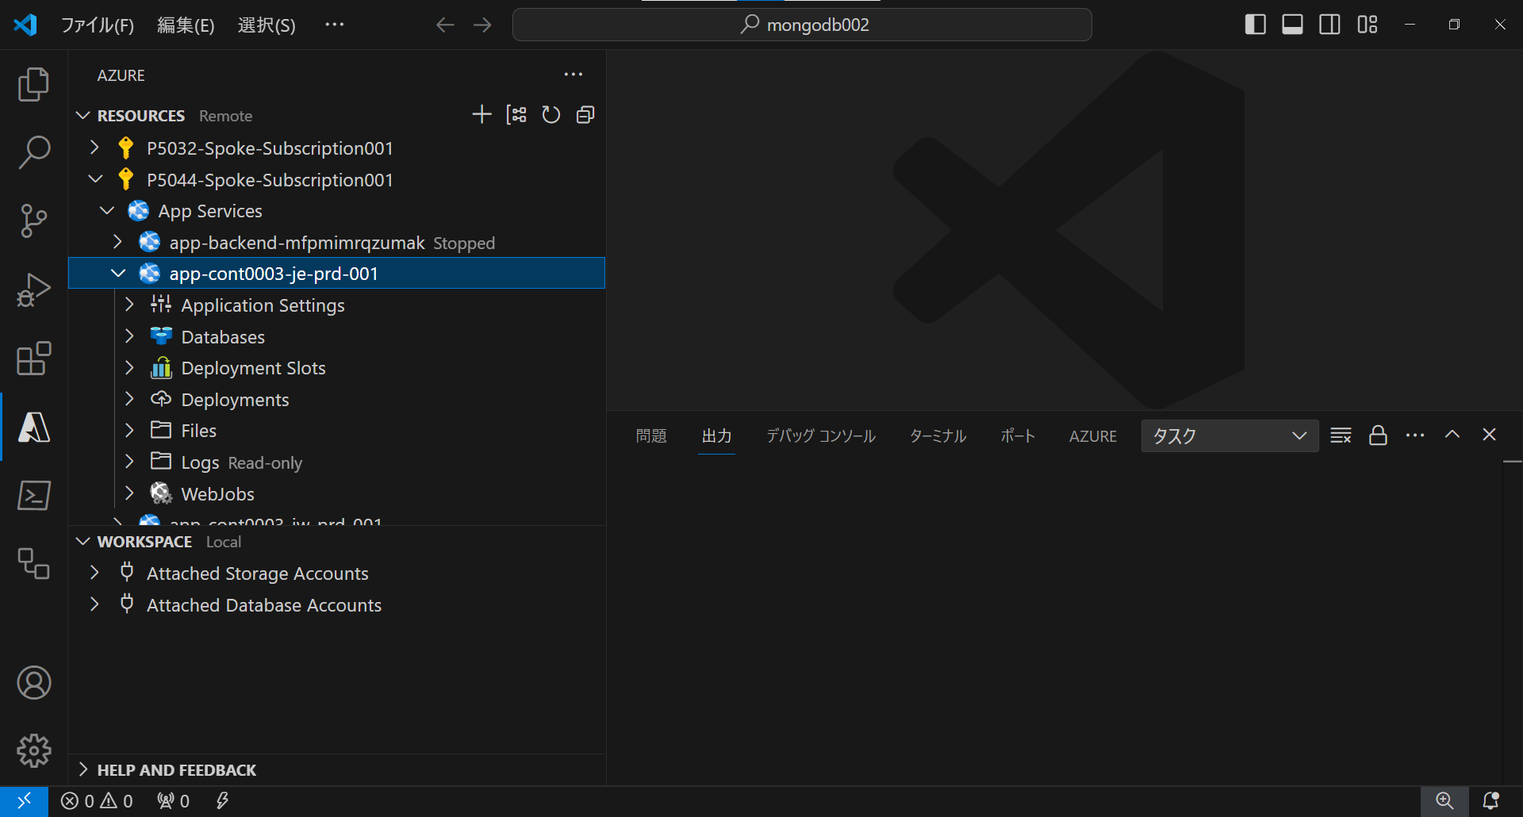

左クリックしてDeploy toWeb App
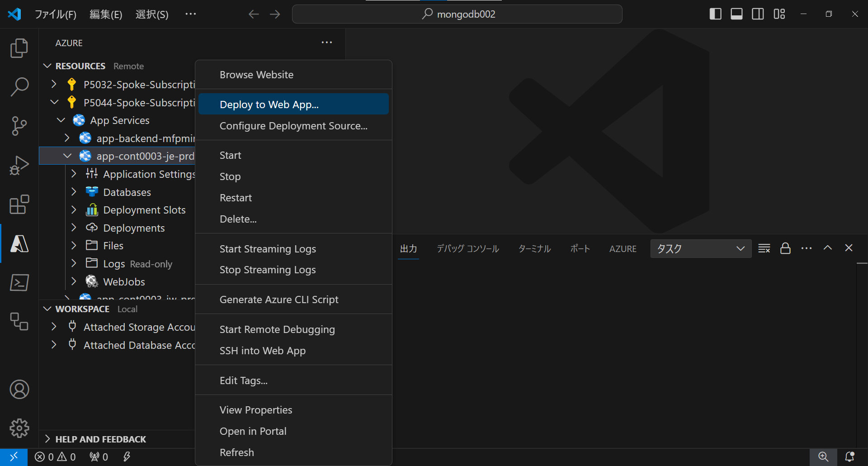

開いているファイルが選択できるのでそのままデプロイ

■VSで実施する場合（主にこのケースを使用する場合が多い）
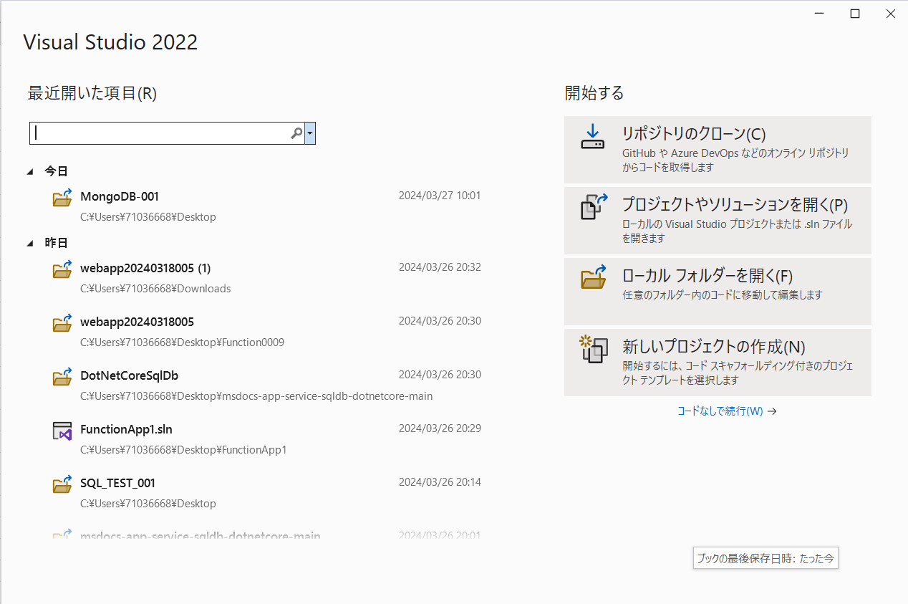

起動して対象のものを選択

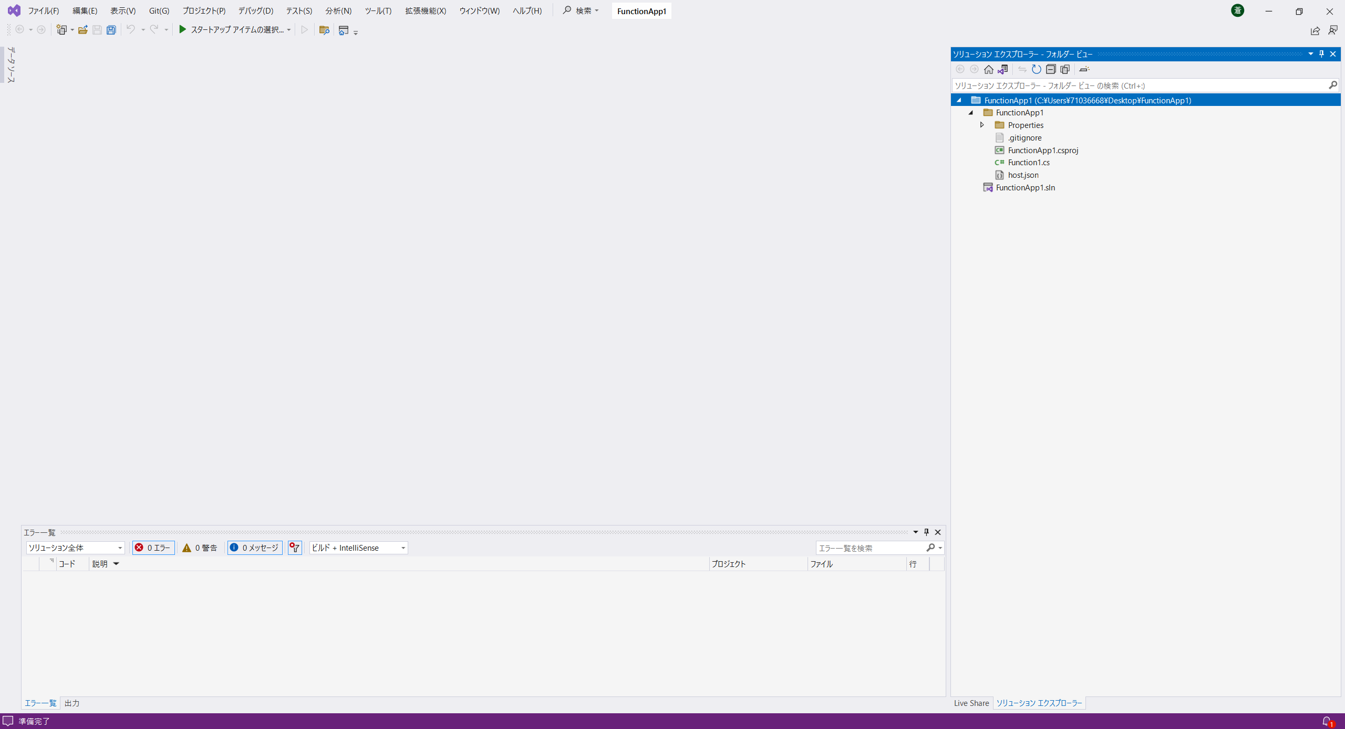

既存のファイルを開くとこのような画面に変更

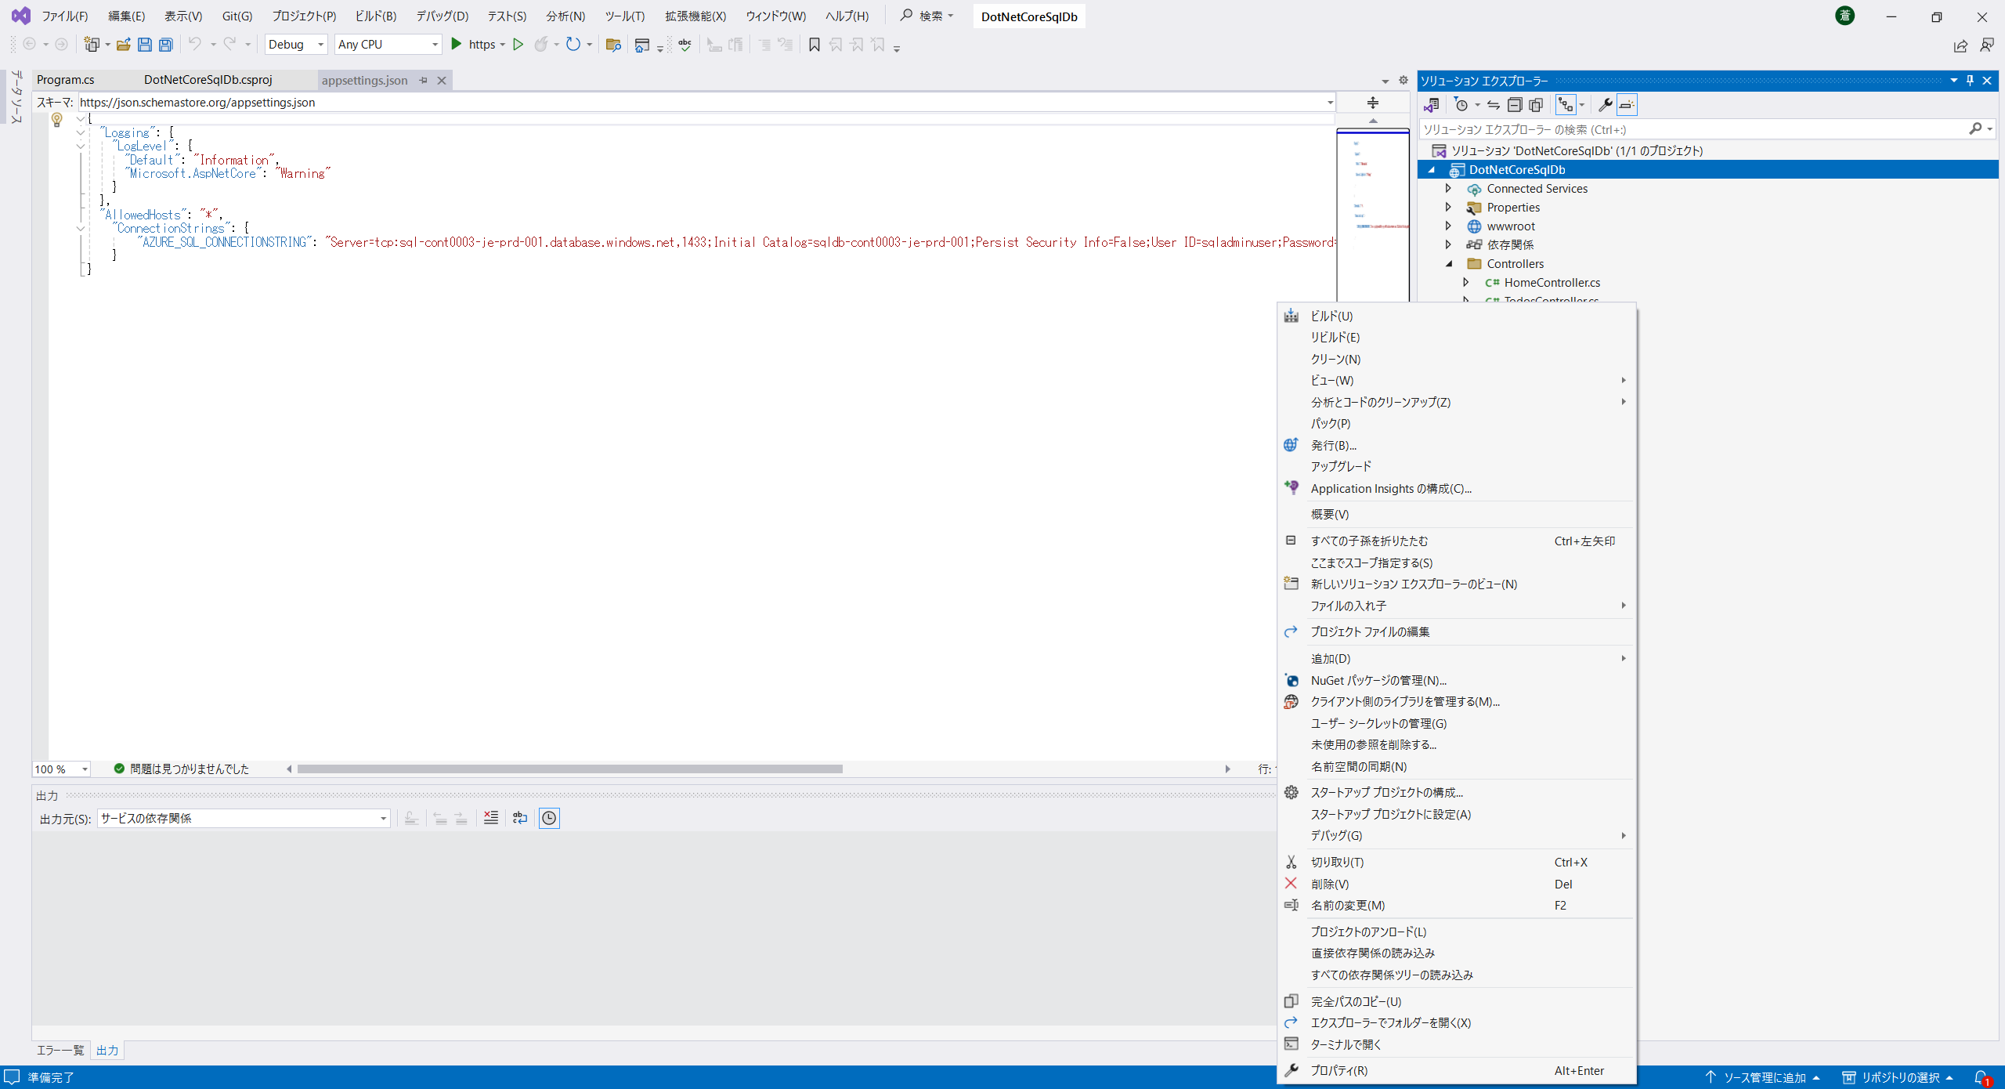

SLNファイルを選択すると「発行」が表示され、WebAppにアプリケーションを発行できる

SynapseAnalytics
■SynapseAnalyticsとの連携 | ・MS連携のcode
ーーーーーーーーーーーーーーーーーーーーーーーーーーーーーーーーーーーーーーーーーーーーーーーーーーーーーーーーーーーーーーーーーーーーーーーーーーー | ・SQL認証のcode（サーバーエラー
[外部] RE: SynapseAnalyticsとの連携 - TrackingID#2403250060002017 | ・マネージドID認証（エラー
[お問合せ内容] | ↑上記三点のフォルダを共有
--------------------------------
WebAppとAzure SynapseAnalyticsを連携させることを検討しています。Microsoftのドキュメントを見ている限りSQLとの接続は可能とのことですが、SynapseAnalyticsとの連携は可能でしょうか。
また可能であればサンプルコードを共有いただければ幸いです。
--------------------------------

これまでに頂いた内容から、Web App から Synapse SQL のデータを取得し、結果を画面表示するようなアプリコードをご想定されているものと認識しております。
Web App にてこのような操作を実装することは可能でございます。
サンプルコードとしては、以下の公式情報でご案内しているコードがご要望に近いかと存じます。
下記のリンクでは .NET のコードをご案内しておりますが、左メニュー「アプリからの接続とクエリ実行」のセクションの配下に、他の言語のサンプルコードもございますのでご活用ください。

< .NET を使用して Windows、Linux、または macOS 上のデータベースに接続してクエリを実行する - Azure SQL Database & SQL Managed Instance | Microsoft Learn >
https://learn.microsoft.com/ja-jp/azure/azure-sql/database/connect-query-dotnet-core?view=azuresql#insert-code-to-query-the-database-in-azure-sql-database

上記公式情報内のサンプルコードの通り、基本的には SQL DB に接続する場合と同様のコードで Synapse SQL にも接続していただけます。
ご注意点といたしまして、上記のサンプルコード内で Database を指定している部分がございますが、このエンドポイントの指定方法が SQL プールの種類に応じて異なって参ります。
---- コード抜粋 ----
builder.DataSource = "<your_server.database.windows.net>";
----------------------

上記抜粋にて DataSource に記載の形式 (<your_server.database.windows.net>) は、Azure Synapse Analytics 専用 SQL プール（旧DW）を使用している場合のサーバー名の FQDN となります。
Synapse Workspace 内の専用 SQL プールまたはサーバーレス SQL プールに接続したい場合は、エンドポイントをそれぞれ適したものを使う必要があります。
エンドポイントは Azure portal の [Synapse ワークスペース] > [概要] 画面にてご確認いただけます。

Web App 上で動作させるには、ご参照いただいた App Service と SQL Database の連携のアプリサンプルなどをご参考にベースの Web アプリをご用意いただき、ビジネスロジックの部分に Synapse SQL からのクエリ抽出のコードを実装していただければと存じます。

< Azure App Service に ASP.NET Core および Azure SQL Database アプリをデプロイする - Azure App Service | Microsoft Learn >
https://learn.microsoft.com/ja-jp/azure/app-service/tutorial-dotnetcore-sqldb-app

サンプルコードの SQL クエリの部分には、ご要件に応じた Transact-SQL をご記載ください。
ご参考までに、専用 SQL プールで使える一般的な SELECT クエリの例をまとめた公式情報のリンクをご案内いたします。お役に立てば幸いです。

< SELECT (Transact-SQL) - SQL Server | Microsoft Learn >
https://learn.microsoft.com/ja-jp/sql/t-sql/queries/select-transact-sql?view=sql-server-ver16#examples

ご案内は以上となりますが、ご不明点は解消いたしましたでしょうか。
追加のご質問などがございましたら、お気兼ねなくお申し付けくださいませ。

もし、Transact-SQL の具体的な記述方法など、Synapse Analytics に関する詳しいご案内が必要な場合は、お手数ではございますが、Synapse Analytics に関するお問い合わせとして新しいサポートリクエストをご起票いただければ幸いです。専門の担当チームにて適切なご案内を差し上げられるかと存じます。
ーーーーーーーーーーーーーーーーーーーーーーーーーーーーーーーーーーーーーーーーーーーーーーーーーーーーーーーーーーーーーーーーーーーーーーーーーーー

上記検証中(3/27時点）

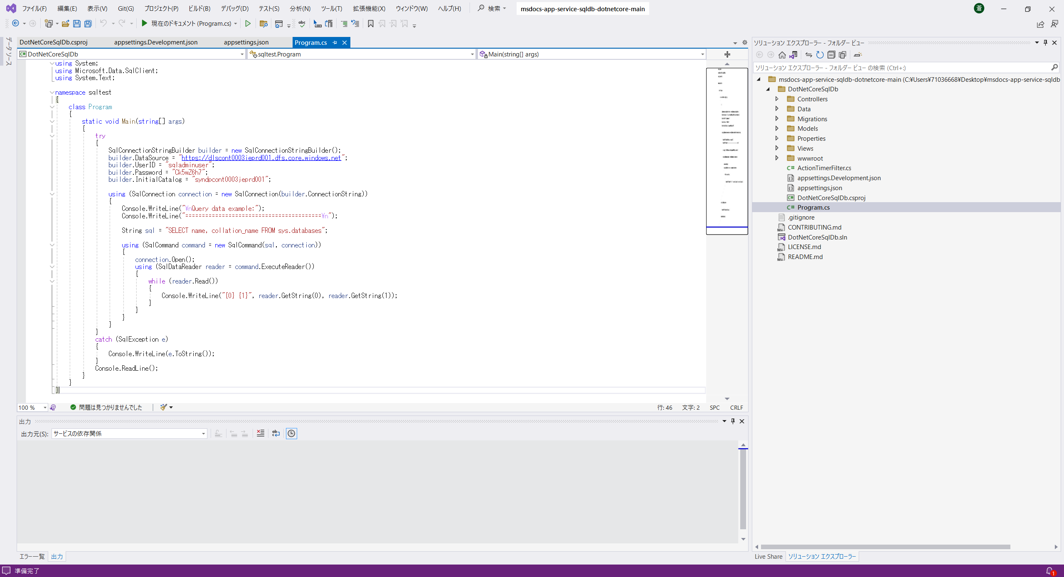

Synapse接続はこちらで実施
⇒Webページでエラーが発生、原因不明

